スマホアンケート（所持率と接続率）
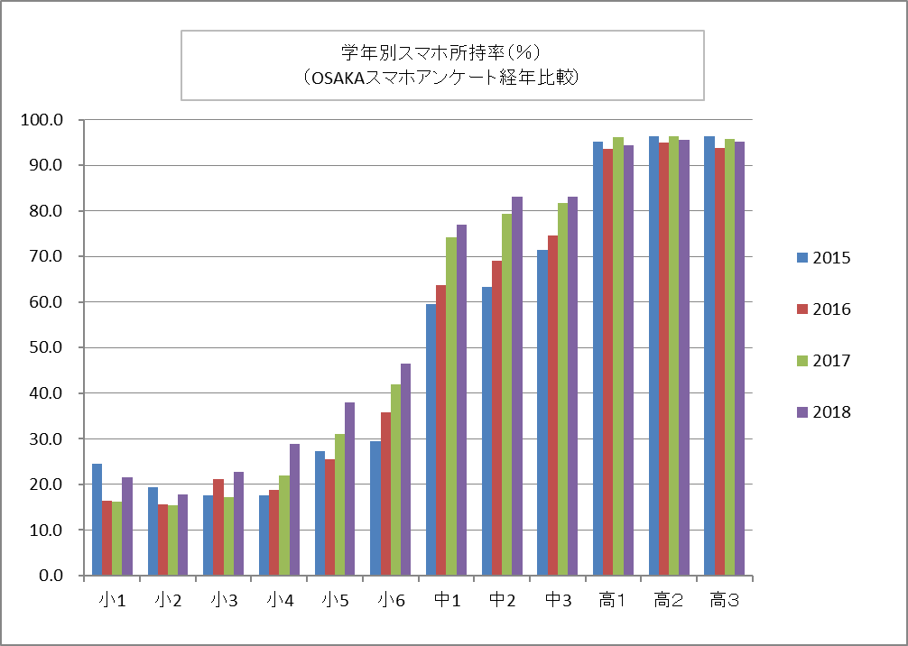
青少年に関するアンケート結果について
第２回部会 資料２

・高校生の所持率は横ばい
・小学校４年生～中学３年生の所持率がこの４年間で約１０％～２０％程度増加している

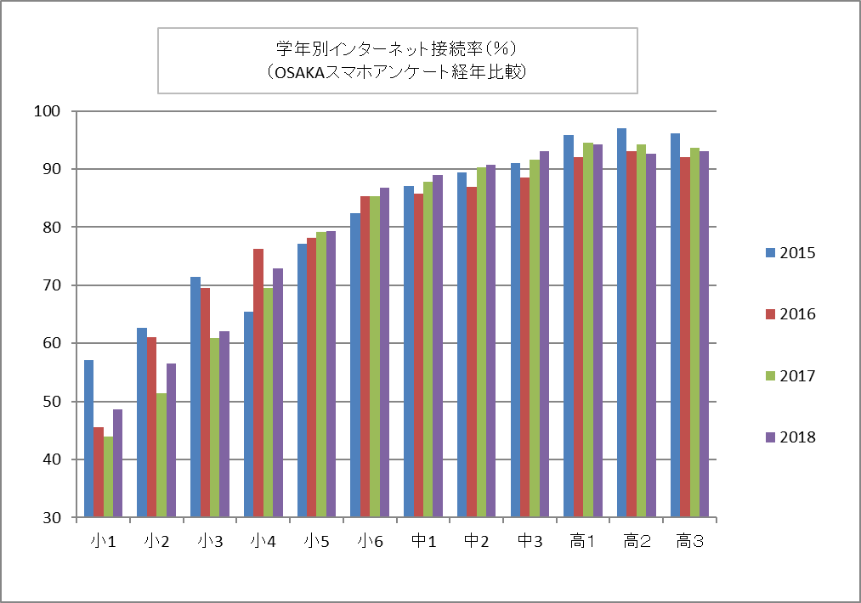

・インターネット接続率は小学校低学年で低下
・それ以外の学年では、微増または横ばいの傾向

スマホアンケート（ネット上で知り合った人とやりとり）
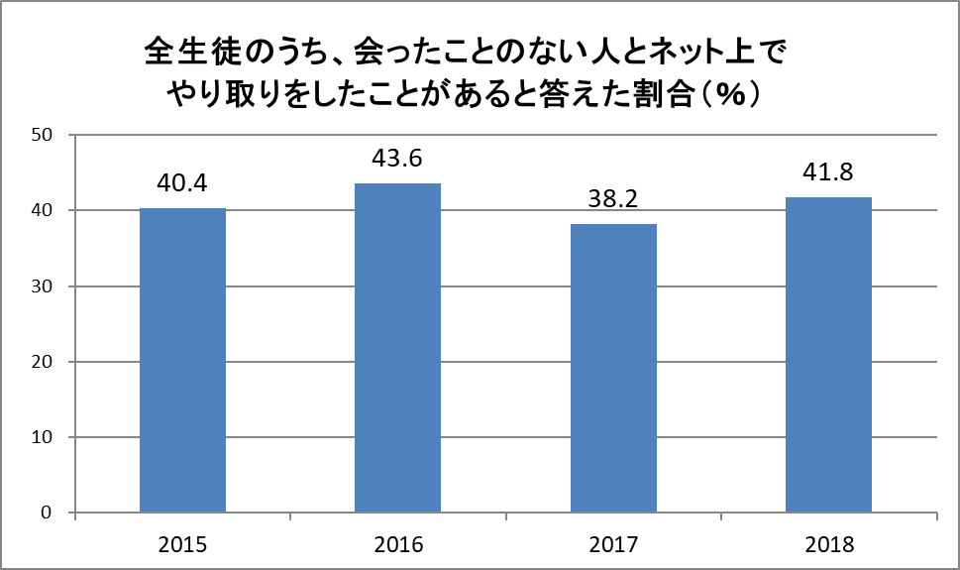

・概ね４割の子ども達が、会ったことのない人とネット上でやりとしている傾向が続いている。

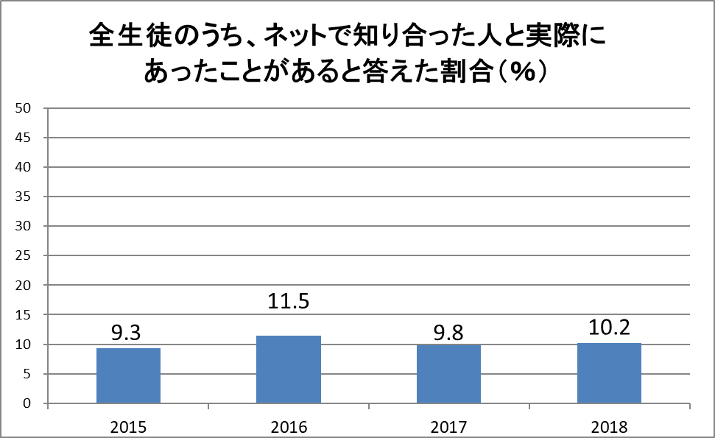

・約１割の子どもがネットで知り合った人と会ったことがあるという傾向が続いている。
⇒ネットでの出会いに起因した様々な事件やトラブルが報じられ、啓発・教育がされて
いるが、減少に転じるには至っていないことがわかる。

SNS等を介した青少年の性的搾取アンケート
ＳＮＳ等を介した青少年の性的搾取に関するアンケート調査 集計結果【全体】
本調査は、「SNS等に起因した青少年の性的搾取への対応」について議論いただいている大阪府青少年健全育成審議会から要請を受けて、大阪府青少年・地域安全室青少年課が教育庁の協力を得て実施したものです。
◆調査対象
府内の小・中・高・支援学校及び市町村教育委員会
◆調査方法
・府立学校については、府教育庁を通じ各学校へ依頼
・市町村立学校については、府教育庁を通じ各市町村教育委員会へ依頼
◆回答方法
・府立学校は各学校からメールで回答
・市町村立学校については市町村教委での把握状況又は各学校での把握状況をメール又はＦＡＸで回答
◆実施期間 平成３０年８月１６日～１０月１２日
◆回答校 ８６４校（小学校４１８校、中学校２１５校、高校（全日）１３７校、市町村教委１７、
高校（定時・通信）１５校、支援（高等）３２校、支援（小中）２３校、学校種無回答７校）

【相談の有無】
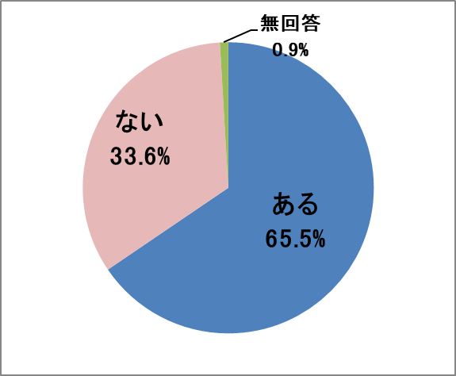
問１ | SNS・ネットトラブルに関して児童生徒や保護者等から報告・相談を受けたことがありますか？
 | ある | 566 | 65.5%
 | ない | 290 | 33.6%
 | 無回答 | 8 | 0.9%
 | 合計（人／％） | 864 | 100%
「ある」学校種別
小学校５３．３％、中学校９１．６％、
高校（全日）７４．５％、高校（定時・通信）４０．０％、
支援（高等）５３．１％、支援（小中）１３．０％

府内全体で２／３近くの学校・教育機関がＳＮＳ・ネットに関するトラブルの報告・相談を受けている。中学校は９割を超えており、学校現場でＳＮＳ・ネットのトラブルへの対応が日常化していることがうかがえる。

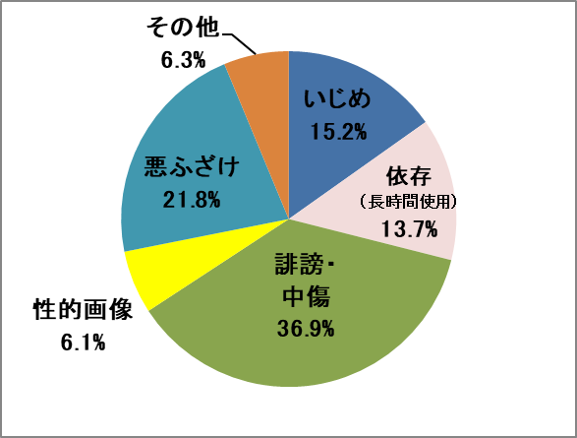
 | どんな相談が多いですか？（複数回答可）
 | いじめ | 167 | 15.2%
 | 依存（長時間使用） | 151 | 13.7%
 | 誹謗・中傷の書き込み | 405 | 36.9%
 | 性的画像 | 67 | 6.1%
 | 悪ふざけ画像・動画の投稿 | 240 | 21.8%
 | その他 | 69 | 6.3%
 | 合計（人／％） | 1,099 | 100%

「誹謗・中傷の書き込み」「悪ふざけ画像・動画の投稿」が、ほとんどの学校種で多くの割合を占めている。

【自画撮り被害相談の有無】
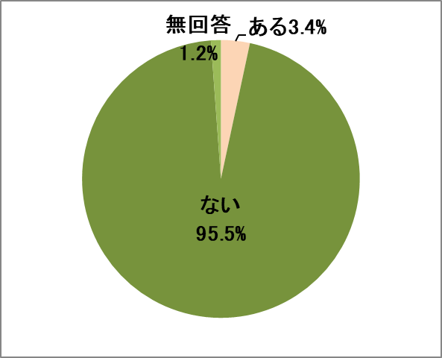
問２ | ＳＮＳ等で知り合った見知らぬ大人から、騙されたり脅されたりして、性的な画像を送るように要求されたという報告・相談を児童生徒や保護者等から受けたことがありますか？
 | ある | 29 | 3.4%
 | ない | 825 | 95.5%
 | 無回答 | 10 | 1.2%
 | 合計（人／％） | 864 | 100%
「ある」学校種別
小学校０．７％、中学校７．０％、
高校（全日）２．９％、高校（定時・通信）６．７％、
支援（高等）６．３％、支援（小中）８．７％

全ての学校種で自画撮り被害相談を受けており、
特に中学校の年代での相談が多くなっている。

【自発的な働きかけ】
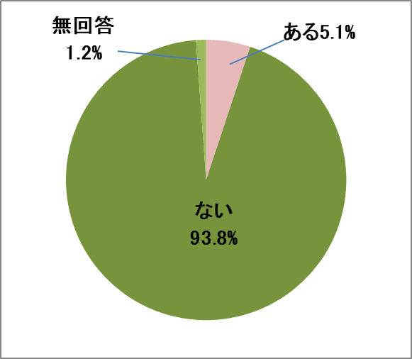
問３ | 児童・生徒が、自分自身や交際相手との性的な画像や動画を撮影しＳＮＳ等へ掲載・投稿したことについて、児童生徒や保護者等から報告・相談を受けたことがありますか？
 | ある | 44 | 5.1%
 | ない | 810 | 93.8%
 | 無回答 | 10 | 1.2%
 | 合計（人／％） | 864 | 99%
「ある」学校種別
小学校１．４％、中学校９．３％、高校（全日）７．３％、
高校（定時・通信）０％、支援（高等）９．４％、支援（小中）０％

・アプリで見知らぬ異性と映像電話を行い、自分の裸などを見せた。
・男子生徒が数人で遊んでいる中で、ふざけて一人の生徒の下半身の写真を撮り、ＳＮＳに投稿した。
・好意をもつ同級生から性的な画像を送るように言われて自ら撮影し、送った。
・男子生徒が女子生徒に対して自分の下半身動画を送りつけ、相手にもしつこく要求し送らせた。
児童・生徒による投稿についての報告・相談は、
中学校・高校の年代で多くなっている。

【意図せず拡散】
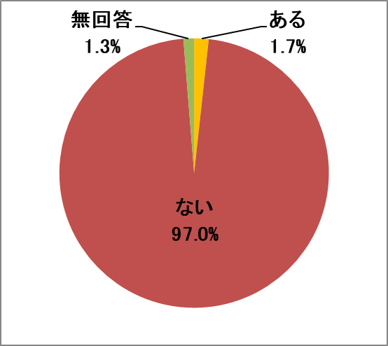
問４ | 児童・生徒の交際相手との性的な画像や動画が意図せず拡散されて問題となった事例について、児童生徒や保護者等から報告・相談を受けたことがありますか？
 | ある | 15 | 1.7%
 | ない | 838 | 97.0%
 | 無回答 | 11 | 1.3%
 | 合計（人／％） | 864 | 99%
「ある」の学校種別
小学校０．２％、中学校３．７％、高校（全日）１．５％、
高校（定時・通信）０％、支援（高等）０％、支援（小中）４．３％

性的な画像・動画の意図せぬ拡散についての報告・相談は
件数は少ないが、中学校の年代で多くなっている。
・交際している二人のキス写真を友人が撮影し、悪気もなく投稿。削除対応に追われた。

【面識のない大人とのトラブル】
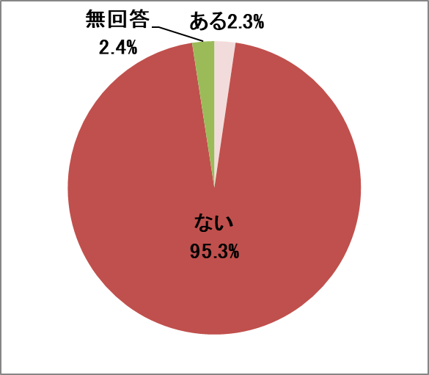
問５ | ＳＮＳ等で知り合った面識のない大人との性的なトラブル（問２の事例を除く）に関する報告・相談を児童生徒や保護者等から受けたことがありますか？
 | ある | 20 | 2.3%
 | ない | 823 | 95.3%
 | 無回答 | 21 | 2.4%
 | 合計（人／％） | 864 | 100%
「ある」学校種別
小学校０．２％、中学校５．６％、高校（全日）２．３％、
高校（定時・通信）０％、支援（高等）０％、支援（小中）０％
面識のない大人との性的なトラブルについての報告・相談は、
中学校の年代で多くなっている。

・ネットで知り合った人と実際に会ったところ、カラオケで体を触れられた。
・お金を無理やり送りつけ、それを会って返せと要求してきた。応じないと、自画撮り画像を拡散すると脅された。

【把握の経緯】
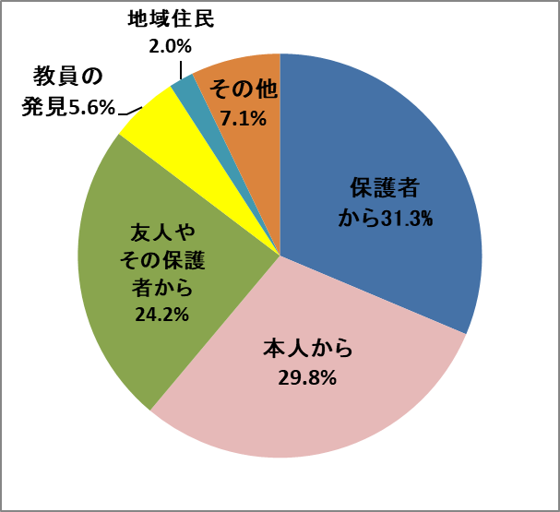
問６ | 問２～問５までの事案について、事案を把握した経緯は何ですか？ （複数回答可）
 | 保護者からの相談 | 79 | 31.3%
 | 本人からの相談 | 75 | 29.8%
 | 被害生徒の友人やその保護者等からの相談 | 61 | 24.2%
 | 教員の発見 | 14 | 5.6%
 | 地域住民等からの通報 | 5 | 2.0%
 | その他 | 18 | 7.1%
 | 合計（人／％） | 252 | 100%

・小学校・中学校は、「保護者からの相談」が最多（小学校４０．６％・中学校３４．５％）
・高校（全日）・支援（高等）は、「本人からの相談」が最多（高校（全日）３４．１％、支援（高等）７１．４％）
・高校（定時・通信）は「本人からの相談」と「友人やその保護者から」が２５％ずつで最多
・支援（小中）については、「教職員の発見」が４０％で最多
⇒小・中学生の年代は保護者からの相談等の大人によるものが多く、高校の年代では本人からの相談が多い。

【相談後の対応】
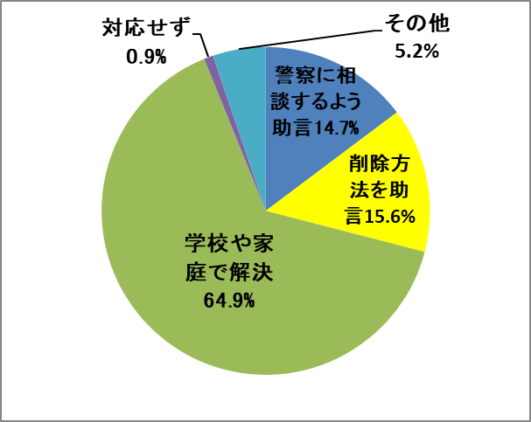
問７ | 以上のような相談・報告を受けて、どのように対応されましたか？
 | 警察に相談するよう助言した | 65 | 14.7%
 | 投稿画像・動画の削除依頼の方法を助言した | 63 | 14.3%
 | 学校や家庭で事実確認し解決した | 286 | 64.9%
 | 特に対応はしなかった | 4 | 0.9%
 | その他 | 23 | 5.2%
 | 合計（人／％） | 441 | 100%

全ての学校種で「学校や家庭で事実確認し解決した」が最も多かった。

【相談窓口の必要性】
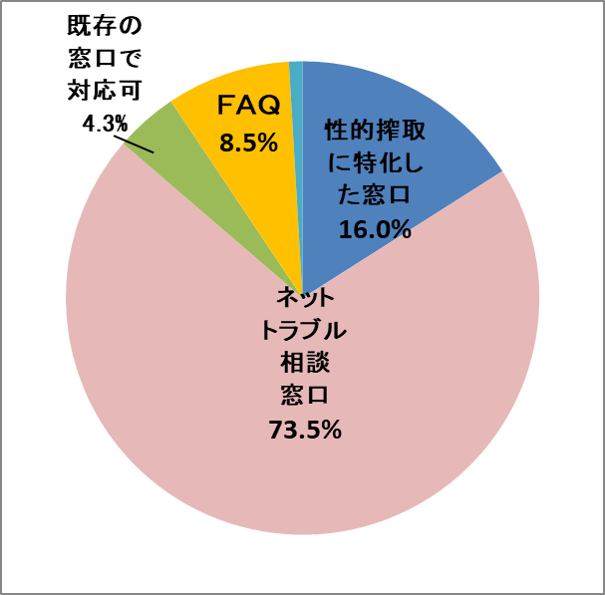
問８ | ＳＮＳ等を介した青少年の性的搾取（自画撮り被害等）に関して、青少年が相談できる窓口等が必要だと思いますか？
 | 性的搾取被害に特化した相談窓口 | 104 | 16.0%
 | 性的搾取に関わらず、青少年のためのネットトラブル相談窓口 | 457 | 70.3%
 | 既存の相談窓口（教育相談等）で対応 | 28 | 4.3%
 | トラブル相談への対処マニュアル （ＦＡＱ） | 55 | 8.5%
 | その他 | 6 | 0.9%
 | 合計（人／％） | 650 | 100%

ネットに関するトラブルの相談が多く寄せられるため、性的搾取に関わらず青少年のためのネットトラブル相談窓口を望む声が多い。

JKビジネスについてのアンケート
調査期間・方法・対象
府立および私立の高等学校に呼びかけ、協力意向のあった学校で紙面による調査を実施。
◆実施期間 平成２９年５月～７月
◆回答者数 ９校 ３，０２６名 （高校生）
◆回答者内訳 男子：１，２５５名 女子：１，５５７名 答えたくない・未回答 ２１４名
※一部、記入ミス等が明らかな場合は、修正を加えています。

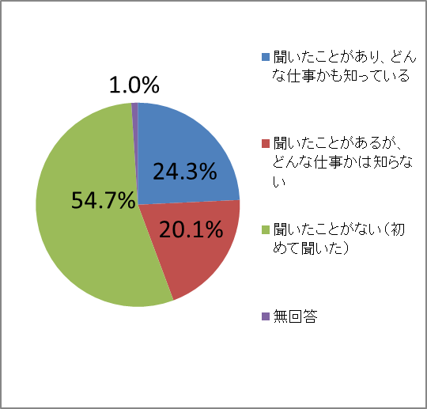
問１ | あなたは「ＪＫビジネス」 という言葉を聞いたことがありますか？
 | 聞いたことがあり、どんな仕事かも知っている | 734 | 24.3%
 | 聞いたことがあるが、どんな仕事かは知らない | 607 | 20.1%
 | 聞いたことがない（初めて聞いた） | 1,654 | 54.7%
 | 無回答 | 31 | 1.0%
 | 合計（人／％） | 3,026 | 100%

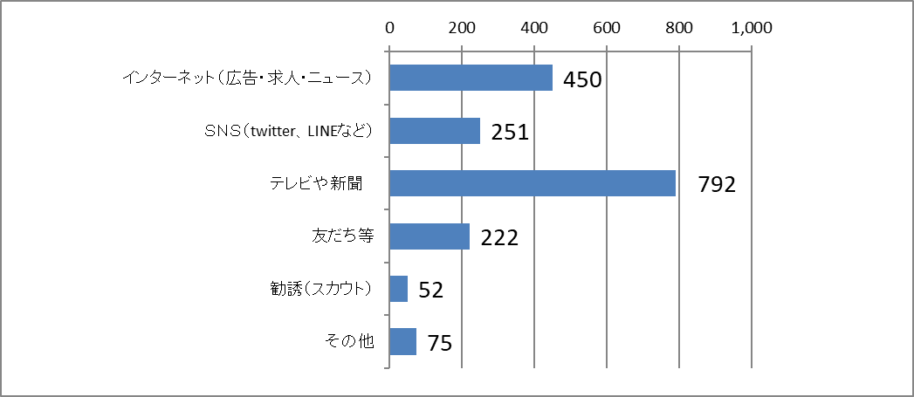
問２ | 上の質問で１又は２に○をつけた人だけにうかがいます。あなたは「ＪＫビジネス」についてどこで聞きましたか？（複数回答可）
（人）

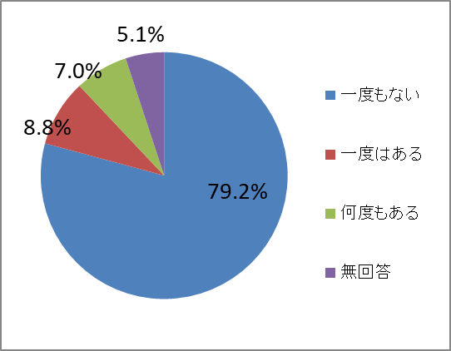
問３ | あなたの知り合いの15歳から18歳の子で、「ＪＫビジネス」で 働いている子を見たり聞いたりしたことはありますか？
 | 一度もない | 2,397 | 79.2%
 | 一度はある | 265 | 8.8%
 | 何度もある | 211 | 7.0%
 | 無回答 | 153 | 5.1%
 | 合計（人／％） | 3,026 | 100%

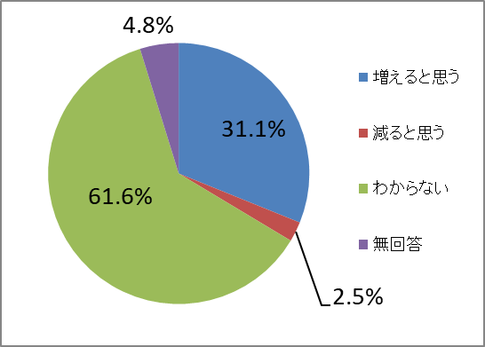
問４ | 15歳から18歳の子で「ＪＫビジネス」で働く子は、 これから増えると思いますか？
 | 増えると思う | 942 | 31.1%
 | 減ると思う | 75 | 2.5%
 | わからない | 1,864 | 61.6%
 | 無回答 | 145 | 4.8%
 | 合計（人／％） | 3,026 | 100%

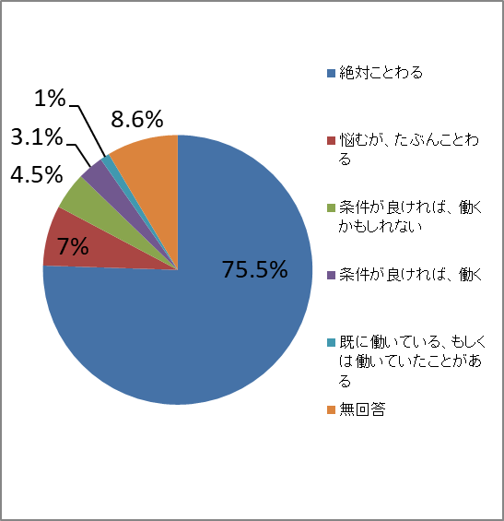
問５ | あなたは、「ＪＫビジネス」で働いてみないかと誘われたらどうしますか？
 | 絶対ことわる | 2,285 | 75.5%
 | 悩むが、たぶんことわる | 219 | 7.2%
 | 条件が良ければ、働くかもしれない | 135 | 4.5%
 | 条件が良ければ、働く | 94 | 3.1%
 | 既に働いている、もしくは働いていたことがある | 34 | 1.1%
 | 無回答 | 259 | 8.6%
 | 合計（人／％） | 3,026 | 100%

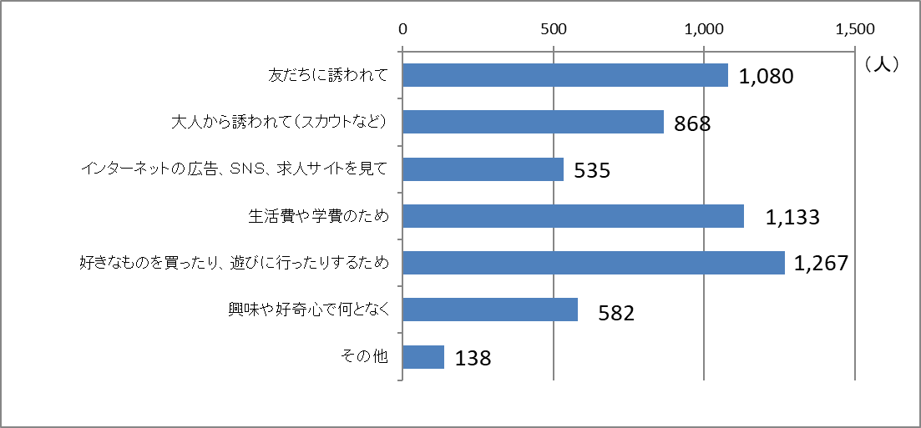
問６ | 「ＪＫビジネス」で働いている人は、どんなきっかけで働くことになったと思いますか？（複数回答可）

問７ | 15歳から18歳の子が「ＪＫビジネス」で働くことについて、あなたはどう思いますか？（複数回答可）
